テンプレート＿エビデンス
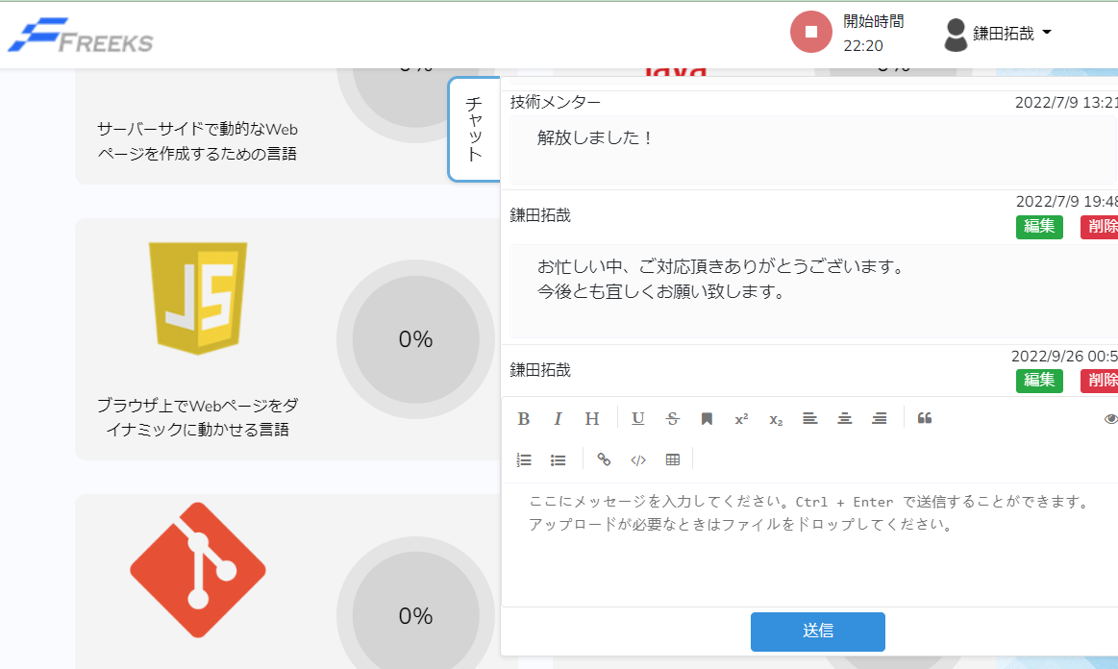
単体テスト仕様書 |  |  | サブシステム名 | Freeks 章・項目ページ | 作成日 | 2022-12-20 | 作成者 | 鎌田

テストNo |  | 1

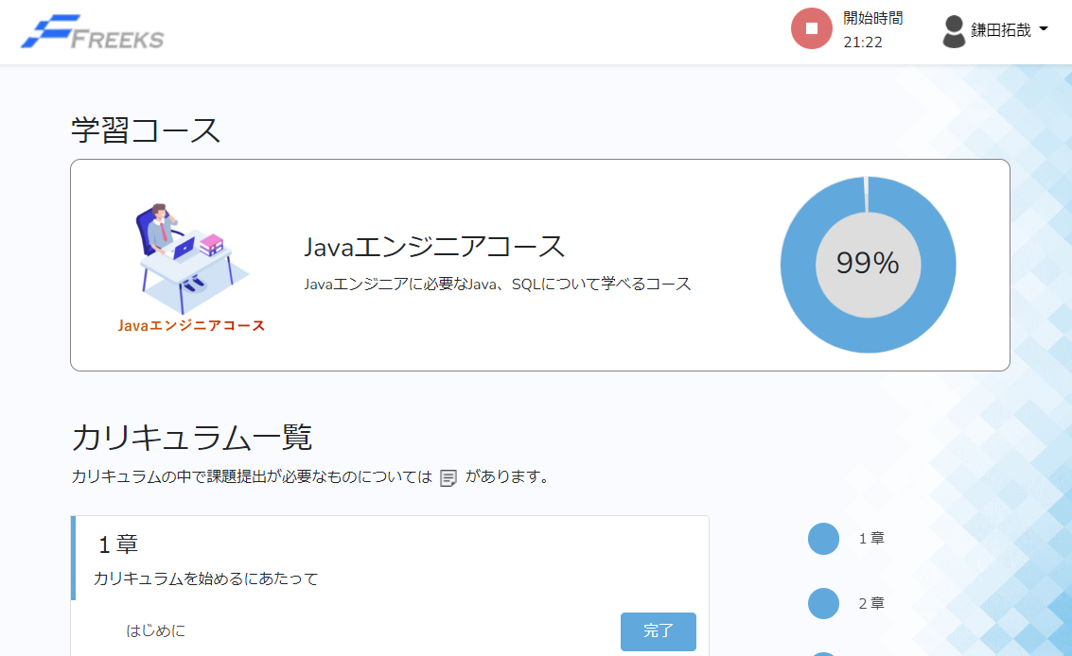

 | Topページ以外のページからFreeksロゴを押下

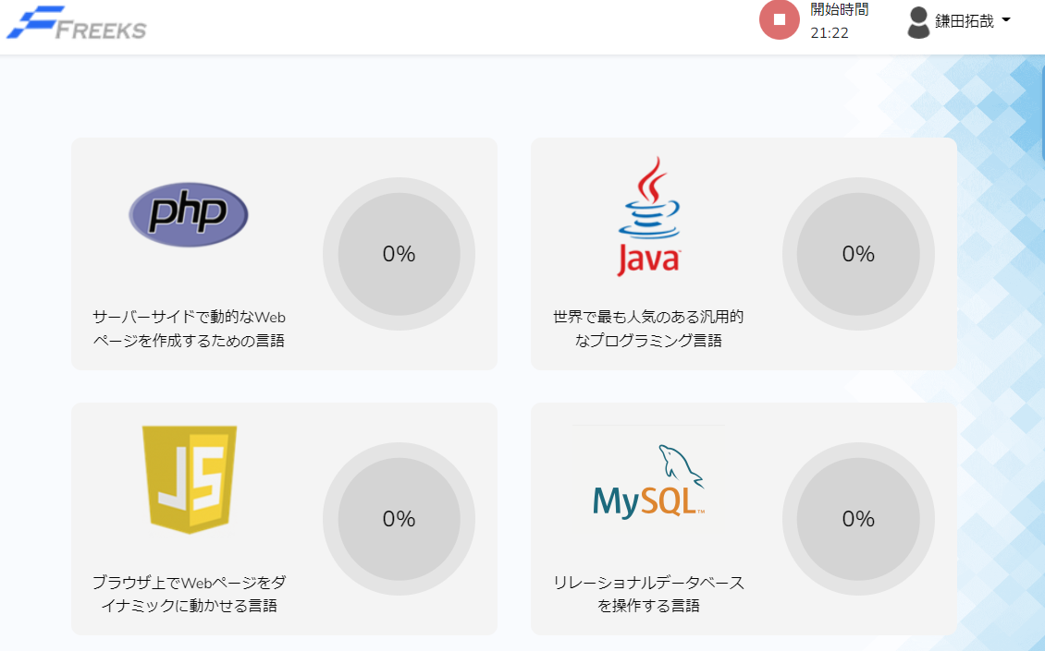

テストNo |  | 2

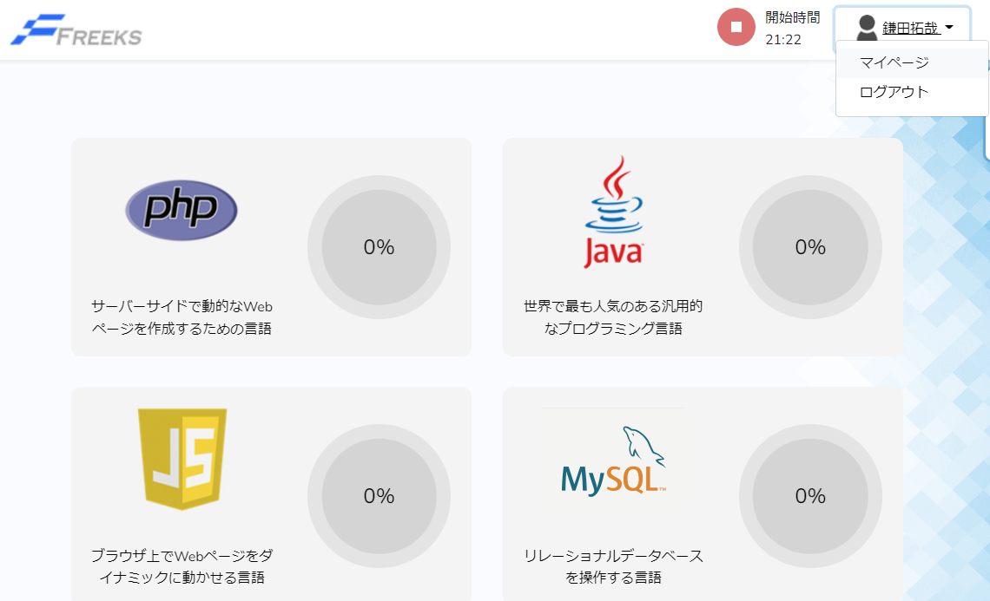

 | ユーザ名のドロップダウンリストからマイページを押下

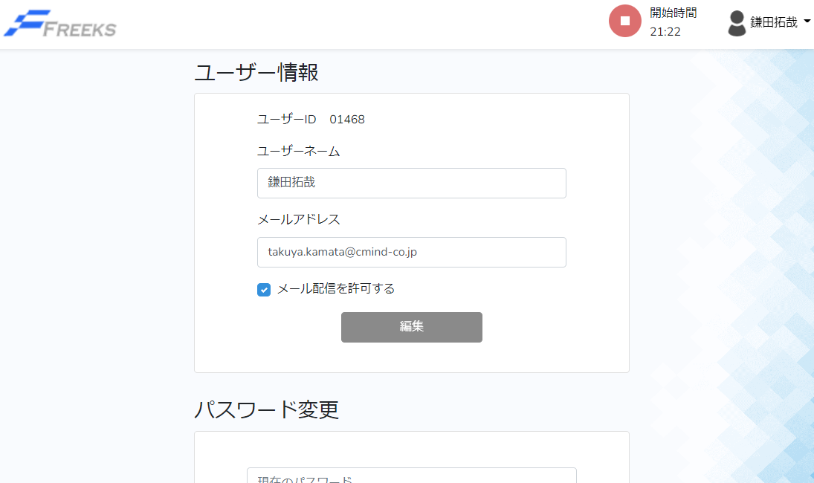

テストNo |  | 3

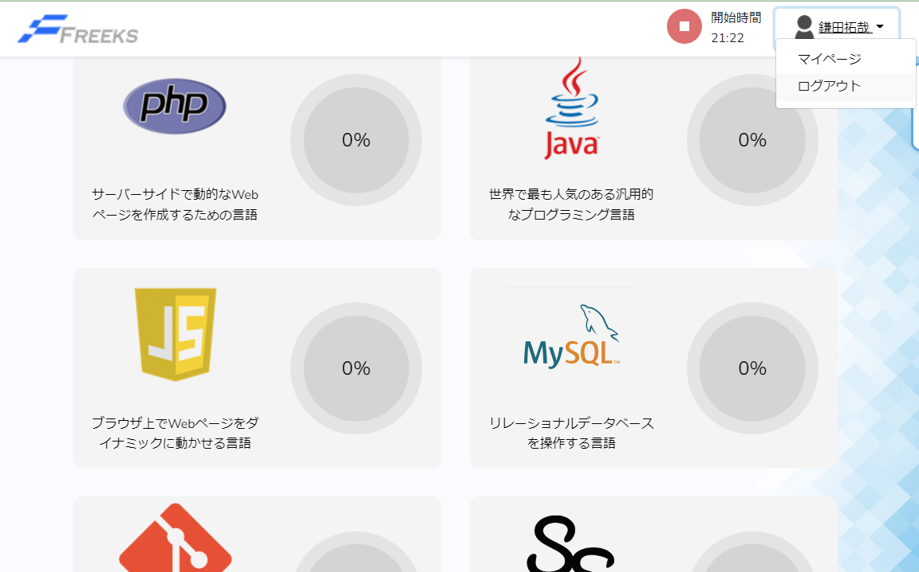

 | ユーザ名のドロップダウンリストからログアウトを押下

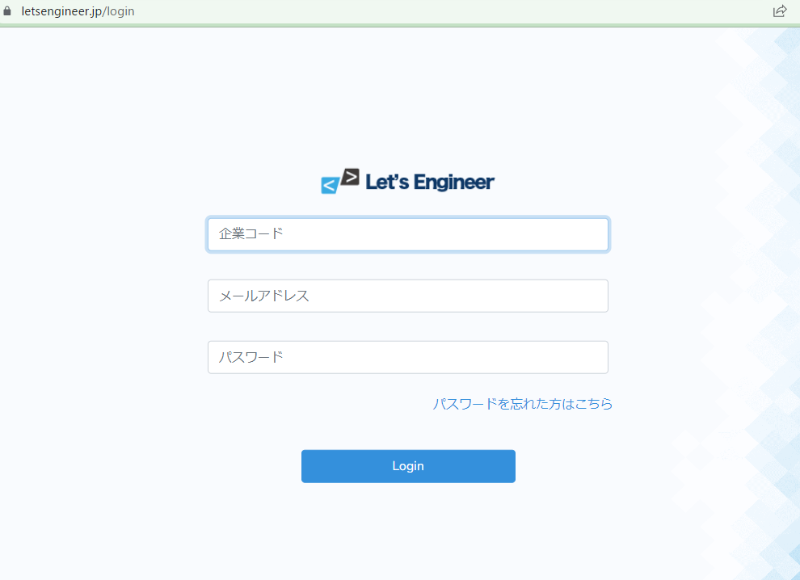

テストNo |  | 4

 | 学習時間計測ボタンを押下

テストNo |  | 5

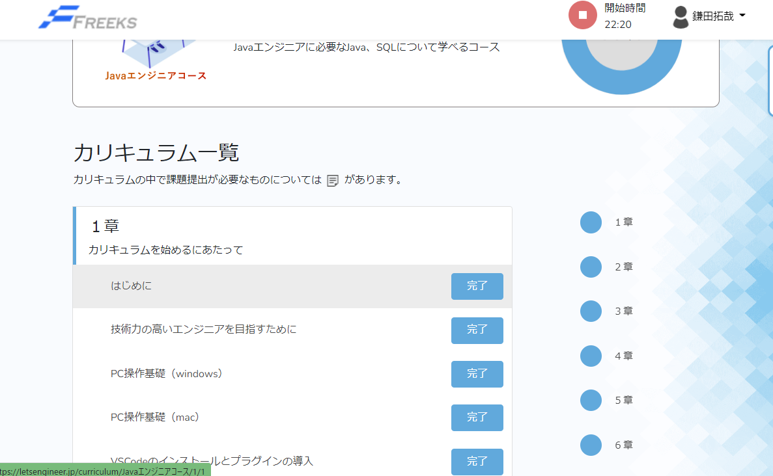

 | 各章の項目を押下

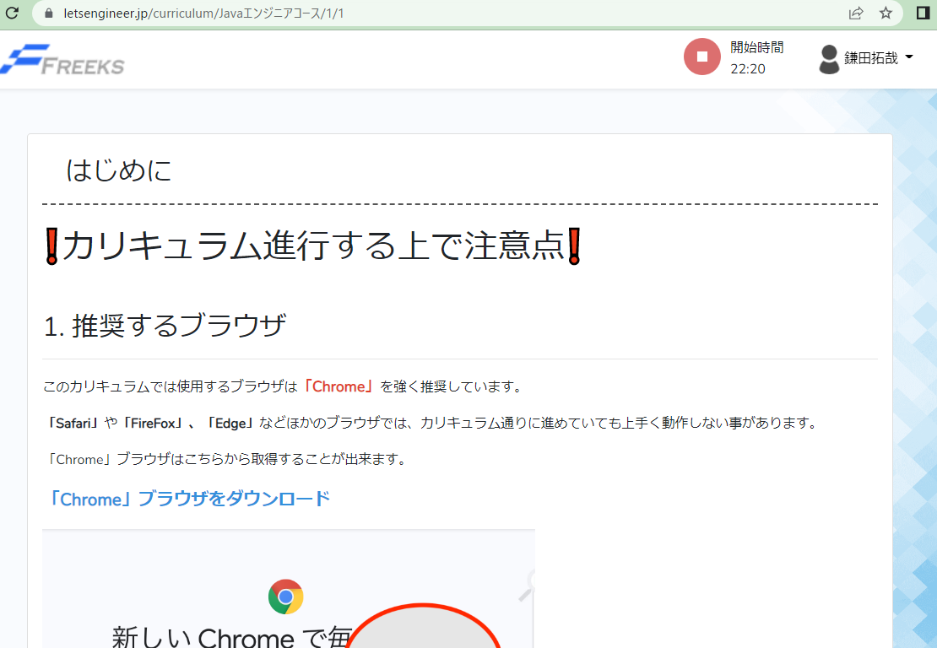

テストNo |  | 6

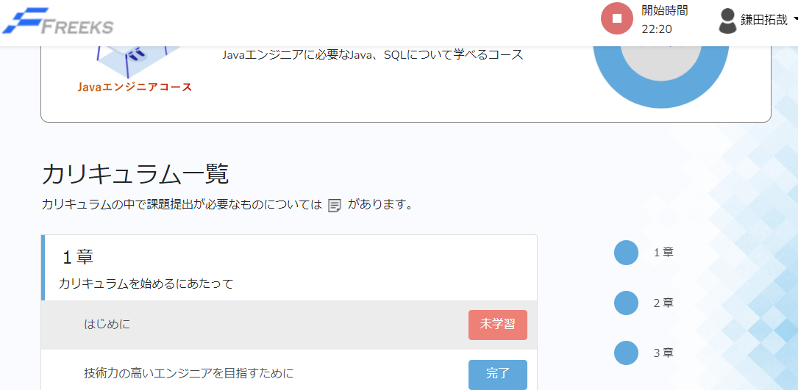

 | 進捗ボタンを押下

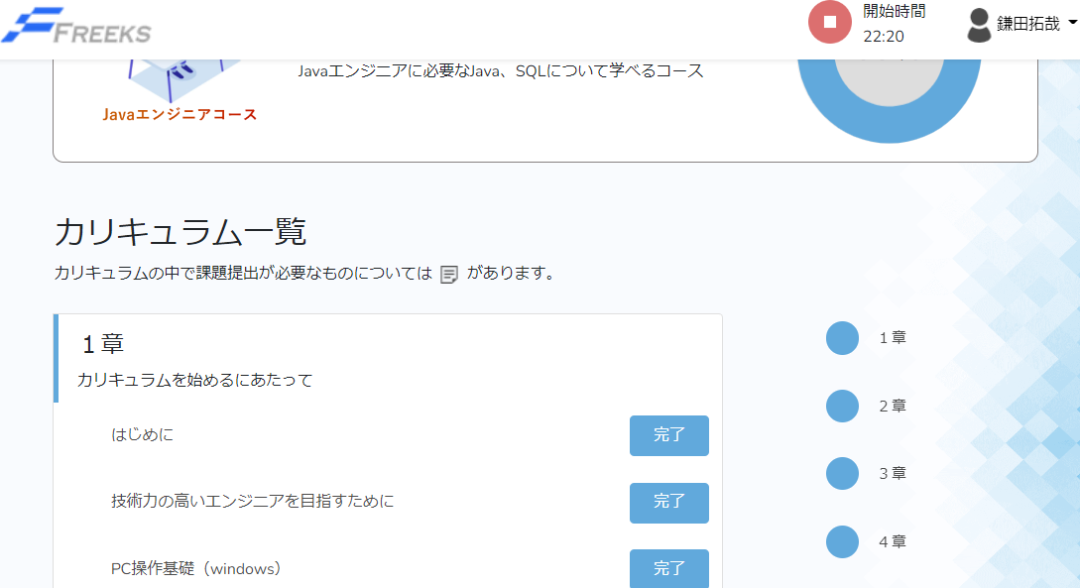

テストNo |  | 7

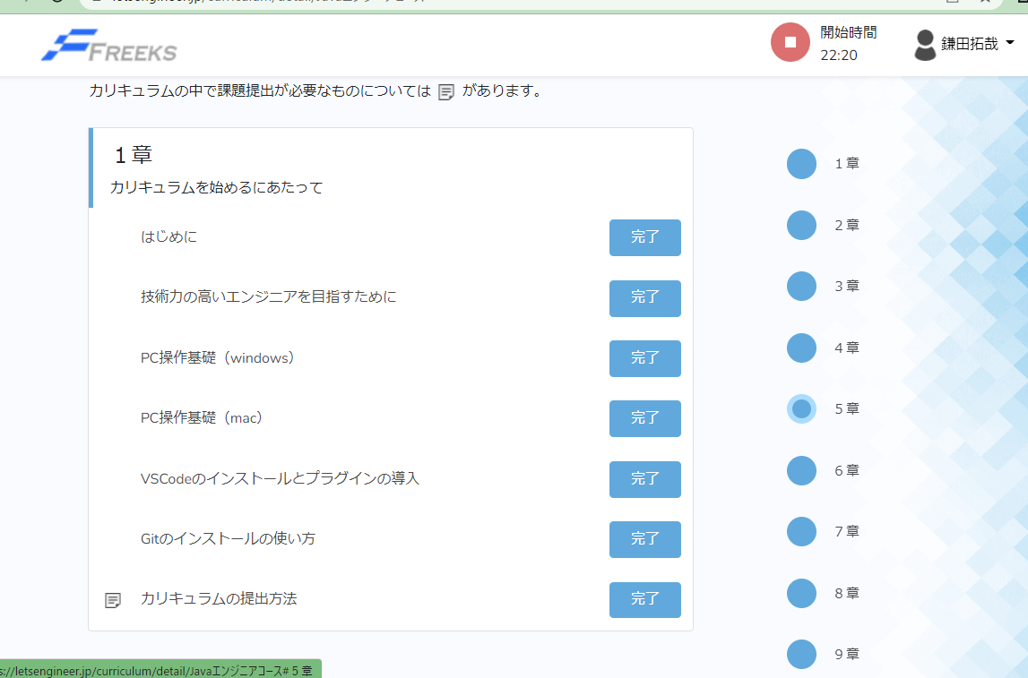

 | 各章のスクロールボタンを押下

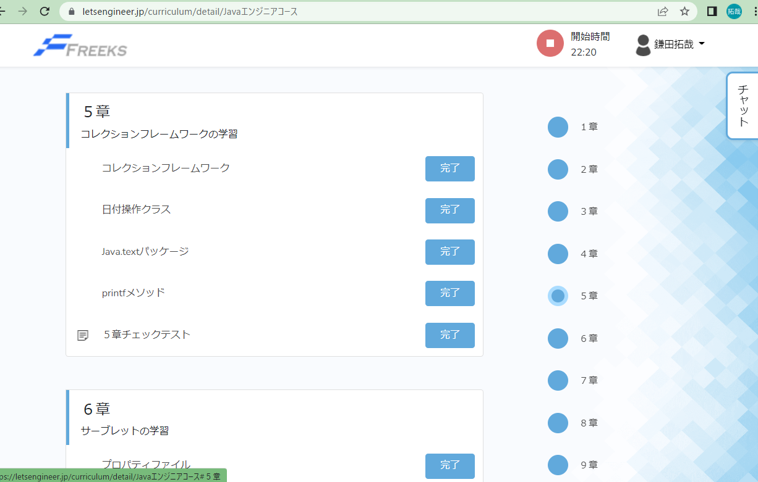

テストNo |  | 8

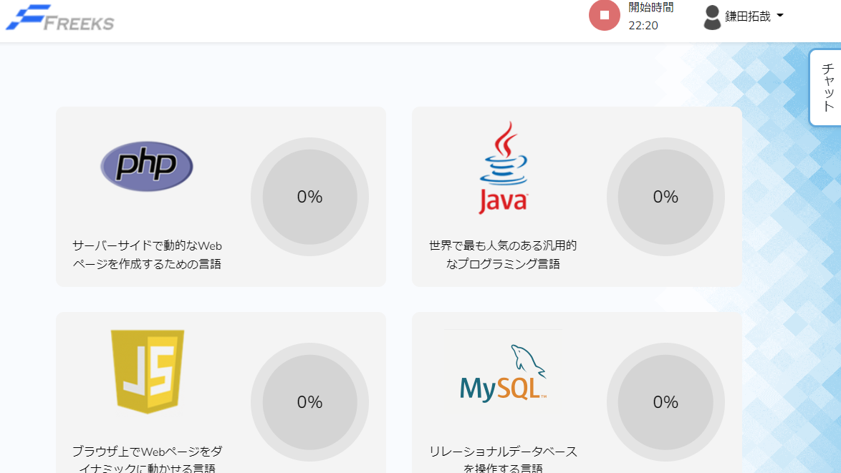

 | チャットを押下

